信用交易
融资融券市场交易数据统计(2023-03-31)

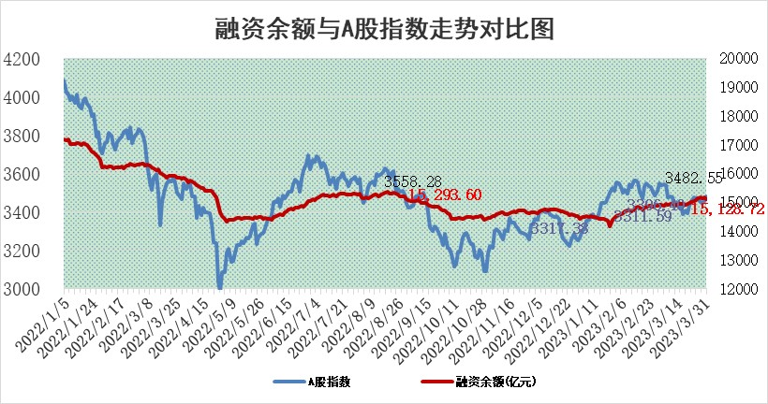
标的证券 | 融资融券余额（亿元） | 融资余额（亿元） | 融券余额（亿元） | 融资买入额（亿元） | 融资融券规模变化（亿元） | 融资余额增幅(‰) | 融券余额增幅(%)
统计数据 | 16,067.02 | 15,128.72 | 937.13 | 755.77 | -35.75 | -2.45 | 0.14

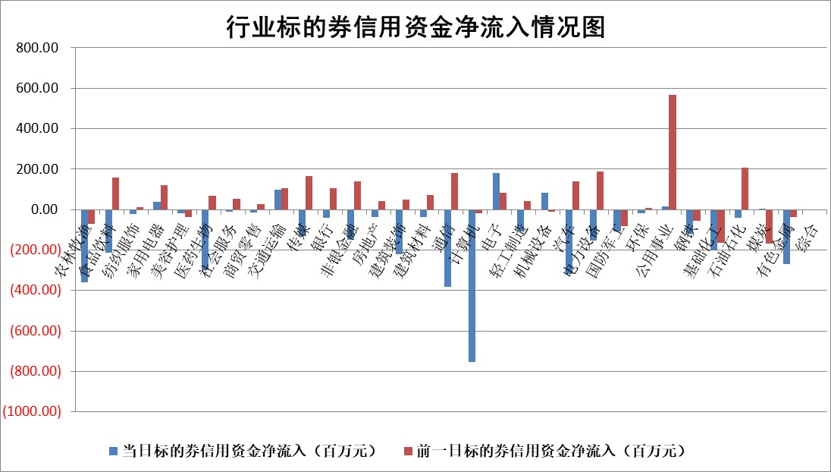

标的基金代码 | 标的基金简称 | 融资余额/市值(%) | 融资余额增幅(%) | 融资买入额/成交金额(%) | （融资余额净增额-融券余额净增额）/市值(‱) | 融券余额降幅(%) | ABS[（融资余额净增额-融券余额净增额）/市值净增额-1](%)
159902 | 华夏中小板ETF | 0.00 | 0.00 | 0.00 | 0.00 | 0.00 | 100.00
159915 | 易方达创业板ETF | 2.29 | -12.42 | 53096.67 | -32.45 | -0.26 | 153.94
159919 | 嘉实沪深300ETF | 4.53 | -0.97 | 0.27 | -4.56 | -1.25 | 120.87
159920 | 华夏恒生ETF | 72.06 | 0.08 | 12.78 | 5.59 | -0.44 | 87.30
159922 | 嘉实中证500ETF | 0.71 | 0.25 | 185.48 | -9.92 | -1.35 | 113.96
159925 | 南方沪深300ETF | 0.02 | 0.12 | 0.00 | 0.00 | 0.00 | 99.99
159928 | 消费ETF | 0.75 | 3.21 | 2.39 | 2.60 | 2.55 | 93.08
159934 | 易方达黄金ETF | 390.70 | -0.22 | 29.35 | -86.50 | 0.00 | 240.74
159939 | 全指信息技术ETF | 0.47 | -4.49 | 60.75 | -2.24 | -2.56 | 100.90
159940 | 全指金融地产ETF | 0.17 | -6.26 | 0.01 | -1.14 | 0.00 | 100.00
159995 | 半导体芯片ETF | 1.63 | -3.21 | 196.75 | -5.40 | -0.01 | 106.85
159997 | 天弘中证电子ETF | 1.24 | -0.51 | 0.68 | -0.64 | -0.99 | 100.66
159998 | 天弘中证计算机主题ETF | 0.49 | 5.60 | 0.26 | 2.60 | 0.00 | 99.44
510050 | 华夏上证50ETF | 9.87 | -0.06 | 80.76 | -1.10 | -3.14 | 101.60
510180 | 华安上证180ETF | 0.46 | -0.04 | 1.46 | -0.12 | -8.34 | 100.42
510880 | 华泰柏瑞红利ETF | 0.20 | -2.98 | 0.52 | -0.82 | -33.94 | 97.27
510900 | 易方达恒生H股ETF | 98.45 | -0.21 | 3.07 | -20.56 | 0.00 | 121.10
511010 | 5年期国债ETF | 0.00 | 0.00 | 0.00 | 0.00 | 0.00 | 100.00
511380 | 可转债及可交换债券ETF | 8.18 | 6.35 | 7.14 | 48.83 | 0.00 | 202.01
512000 | 全指证券ETF | 6.44 | -0.60 | 21.83 | -3.73 | 0.52 | 119.98
512010 | 沪深300医药卫生ETF | 4.09 | 1.01 | 56.29 | 4.79 | 4.19 | 16.41
512070 | 沪深300非银ETF | 1.62 | -1.86 | 87.30 | -3.07 | 0.00 | 84.61
512400 | 南方中证申万有色金属ETF | 1.10 | -14.94 | 0.39 | -20.45 | -3.63 | 138.75
512580 | 广发中证环保产业ETF | 0.86 | -11.73 | 0.20 | -11.61 | -0.30 | 146.38
512660 | 国泰中证军工ETF | 3.12 | 3.25 | 15.47 | 9.85 | 0.05 | 93.94
512800 | 华宝中证银行ETF | 17.62 | -0.30 | 2.60 | -4.56 | 2.97 | 86.48
512980 | 广发中证传媒ETF | 1.48 | 111.95 | 1074.18 | 77.93 | -5.88 | 80.57
515030 | 华夏中证新能源汽车ETF | 2.36 | -1.02 | 15.73 | -2.42 | 0.07 | 105.42
515050 | 华夏中证5G通信主题ETF | 1.00 | 0.06 | 7.87 | -0.30 | -2.58 | 100.66
515070 | 华夏中证人工智能ETF | 2.08 | 1.33 | 16.33 | 2.72 | 0.00 | 98.89
标的股票比较指标 |  | 融资余额/流通A股市值(%) | 融资余额增幅(%) | 融资买入额/成交金额(%) | （融资余额净增额-融券余额净增额）/流通A股市值(‱) | 融券余额降幅(%) | ABS[（融资余额净增额-融券余额净增额）/流通A股市值净增额-1](%)
前十名标的个股 |  | 仁东控股 | 重庆啤酒 | 呈和科技 | 天德钰 | 威创股份 | 固德威
 |  | 全柴动力 | 呈和科技 | 海油发展 | 兆龙互连 | 上海雅仕 | 南大环境
 |  | 莱茵生物 | 兆龙互连 | 德林海 | 同有科技 | 巨轮智能 | 英集芯
 |  | 海兰信 | 卓然股份 | 凤凰股份 | 东方国信 | 首航高科 | 亚康股份
 |  | 永信至诚 | 中国科传 | 申华控股 | 凯龙高科 | 宝莫股份 | 意华股份
 |  | 亚通股份 | 飞龙股份 | 浙江东日 | 中文在线 | 吉贝尔 | 振华新材
 |  | 司尔特 | 中文在线 | 重庆路桥 | 开勒股份 | 达华智能 | 厦钨新能
 |  | 尖峰集团 | 同有科技 | 七匹狼 | 荣昌生物 | 昀冢科技 | 冠龙节能
 |  | 电气风电 | 君亭酒店 | 民生银行 | 卓然股份 | 诺思格 | 国星光电
 |  | 数码视讯 | 永和股份 | 磁谷科技 | 钜泉科技 | 天益医疗 | 广东鸿图
后十名标的个股 |  | 泽达易盛 | 吉祥航空 | 泽达易盛 | 云从科技 | 吉翔股份 | 欢乐家
 |  | 中航机电 | 岱美股份 | 中航机电 | 智洋创新 | 隆华新材 | 博敏电子
 |  | 岱美股份 | 智洋创新 | 迪生力 | 汉仪股份 | 建龙微纳 | 英力股份
 |  | 欧派家居 | 济民医疗 | 仁东控股 | 奇德新材 | 榕基软件 | 井松智能
 |  | 盐津铺子 | 奇德新材 | 新日恒力 | 亚康股份 | 正元地信 | 至纯科技
 |  | 中国人寿 | 国光电器 | 东旭光电 | 国光电器 | 贵州百灵 | 浙江建投
 |  | 三棵树 | 盐津铺子 | 伯特利 | 鸿博股份 | 盛德鑫泰 | 乐鑫科技 | ;
 |  | 中信特钢 | 超达装备 | 搜于特 | 荣信文化 | 狄耐克 | 新锐股份
 |  | 古井贡酒 | 光线传媒 | 蓝光发展 | 容大感光 | 爱威科技 | 奇德新材
 |  | 苏泊尔 | 荣信文化 | 兆讯传媒 | 华脉科技 | 海南发展 | 祥明智能
说明：1.以上普通交易数据和信用交易数据皆以交易日收盘后数据为基准；2.上述标的证券总数据只计算标的证券市场总数据，不包括从标的证券中调出去标的证券数据，所以与交易所公布的总值略有不同； 3.上述行业采用申万一级行业分类；4.以上标的基金和标的个股中比较的6个指标值中：前5个（从左至右）为正向指标，值越大排名越靠前；第6个为逆向指标，值越小，排名越靠前；5.第6个指标中ABS[]表示求绝对值，其主要用于考量信用资金相对净流入对股价相对净变化的贡献程度；6.数据来源：wind，交易所。

 | 证券代码 | 新增融资余额 | 融资买入额 | 融资买入增幅前10
远大智能 | 002689 | 28175353 | 42268582 | 199%
亚太股份 | 002284 | 21555247 | 34242865 | 82%
赛诺医疗 | 688108 | 72122899 | 101076547 | 78%
湖南发展 | 000722 | 66023557 | 137112987 | 75%
柘中股份 | 002346 | 14584119 | 36845980 | 58%
国城矿业 | 000688 | 24683149 | 48240585 | 54%
兆新股份 | 002256 | 1985058 | 4066269 | 52%
凯美特气 | 002549 | 33806472 | 61340055 | 52%
华昌达 | 300278 | 13474542 | 19303225 | 48%
新华联 | 000620 | 27311937 | 39201759 | 43%

 | 证券代码 | 新增融资余额 | 融资买入额 | 融资买入增幅前10
兔宝宝 | 002043 | 73310337 | 89923983 | 334%
捷昌驱动 | 603583 | 26026415 | 31686727 | 262%
湘财股份 | 600095 | 94196837 | 132280449 | 252%
中谷物流 | 603565 | 49103883 | 60098371 | 234%
中青宝 | 300052 | 24215352 | 31377809 | 98%
顾家家居 | 603816 | 138518545 | 188424210 | 78%
喜临门 | 603008 | 31503289 | 48351944 | 77%
财信发展 | 000838 | 10831830 | 17666790 | 74%
苏州银行 | 002966 | 10578096 | 19143736 | 72%
金诚信 | 603979 | 23858538 | 36098133 | 60%

